기준정보
입출력 레이아웃 (공통) |  |  |  |  | APPLICATION 설계
시스템 | PSC_CameraProject |  |  |  | SUB시스템 | 기준정보
프로그램ID | BS-001 |  | 프로그램명 | PSC_Camera | 작성자 | 박성철 | 작성일 | 2021-08-14
화면 레이아웃 |  |  |  |  | 데이터베이스 |  | 처리요약
현재는 무관
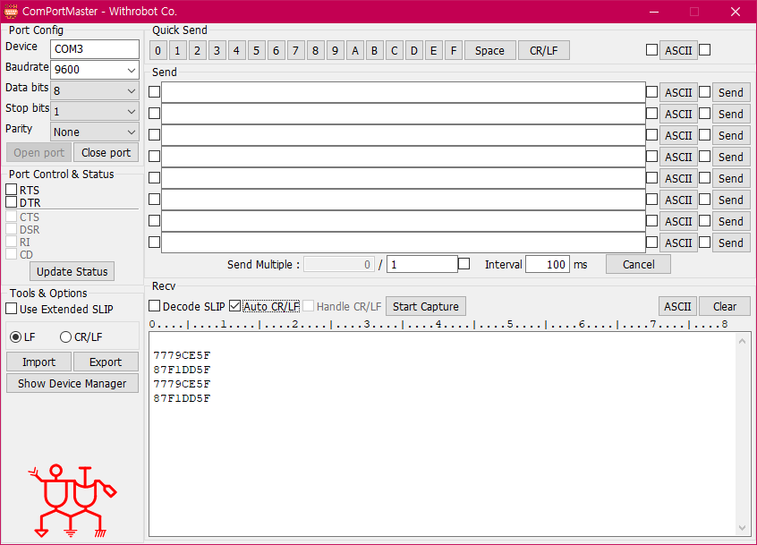 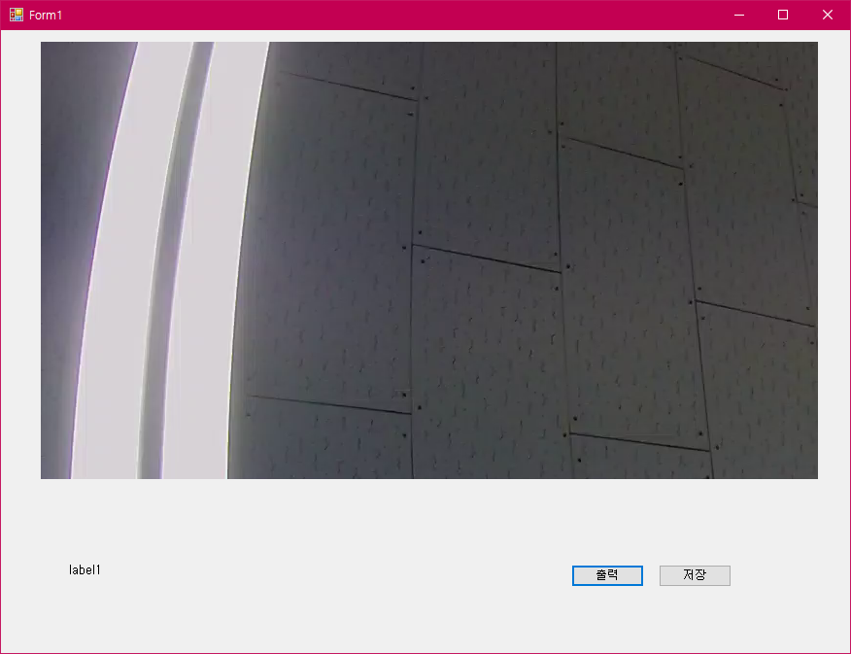 |  |  |  |  |  |  | 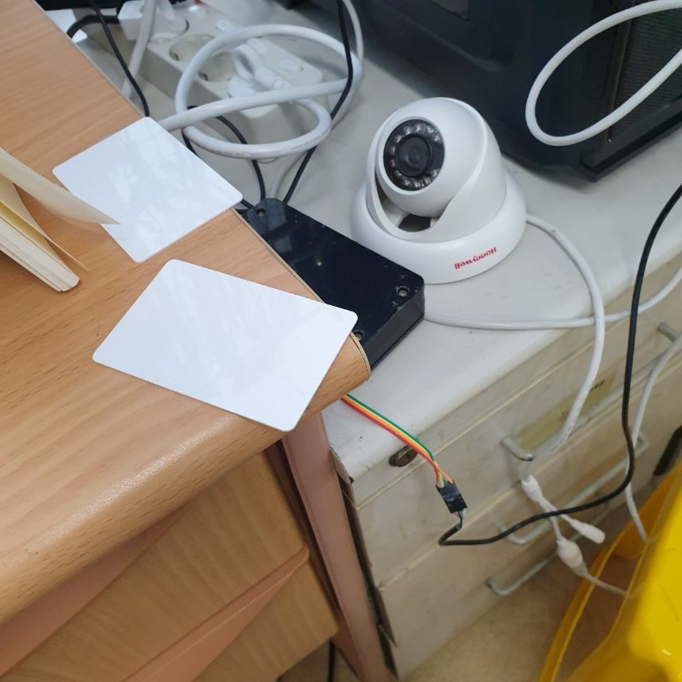 1. ComPortMaster의 Device와 Daud Rate 컨트롤러 활용 2. 로그정보 옮기기 --> txt파일 3. 윈폼의 파일 입출력 장치 기능 구현 4. 비동기 작업처리 지시

조회테이블 |  | 현재 무관
갱신테이블 |  | 현재 무관

입출력 레이아웃 (상세) |  |  |  |  |  | APPLICATION 설계
시스템 |  |  |  |  |  | SUB시스템 | 기준정보
프로그램ID |  | 프로그램명 |  |  |  | 작성자 |  |  | 작성일
처리요약
▣ 조회 |  |  | ▣ 등록 |  | ▣ 수정 |  |  | ▣ 삭제

공정계획
입출력 레이아웃 (공통) |  |  |  |  | APPLICATION 설계
시스템 | PSC_CameraProject |  |  |  | SUB시스템 | 공정계획
프로그램ID | BS-002 |  | 프로그램명 | PSC_Camera | 작성자 | 박성철 | 작성일 | 2021-08-14
화면 레이아웃 |  |  |  |  | 데이터베이스 |  | 처리요약
현재 무관
 |  |  |  |  |  |  | 1. ComPortMaster의 Device와 Daud Rate 컨트롤러 활용 2. 로그정보 옮기기 3. 윈폼의 파일 입출력 장치 기능 구현 4. 비동기 작업처리 지시

조회테이블 |  | 현재 무관
갱신테이블 |  | 현재 무관

입출력 레이아웃 (상세) |  |  |  |  |  | APPLICATION 설계
시스템 |  |  |  |  |  | SUB시스템 | 기준정보
프로그램ID |  | 프로그램명 |  |  |  | 작성자 |  |  | 작성일
처리요약
▣ 조회 |  |  | ▣ 등록 |  | ▣ 수정 |  |  | ▣ 삭제

리포팅
입출력 레이아웃 (공통) |  |  |  |  | APPLICATION 설계
시스템 | PSC_CameraProject |  |  |  | SUB시스템 | 공정리포팅
프로그램ID | BS-003 |  | 프로그램명 | PSC_Camera | 작성자 | 박성철 | 작성일 | 2021-08-14
화면 레이아웃 |  |  |  |  | 데이터베이스 |  | 처리요약
파일저장경로
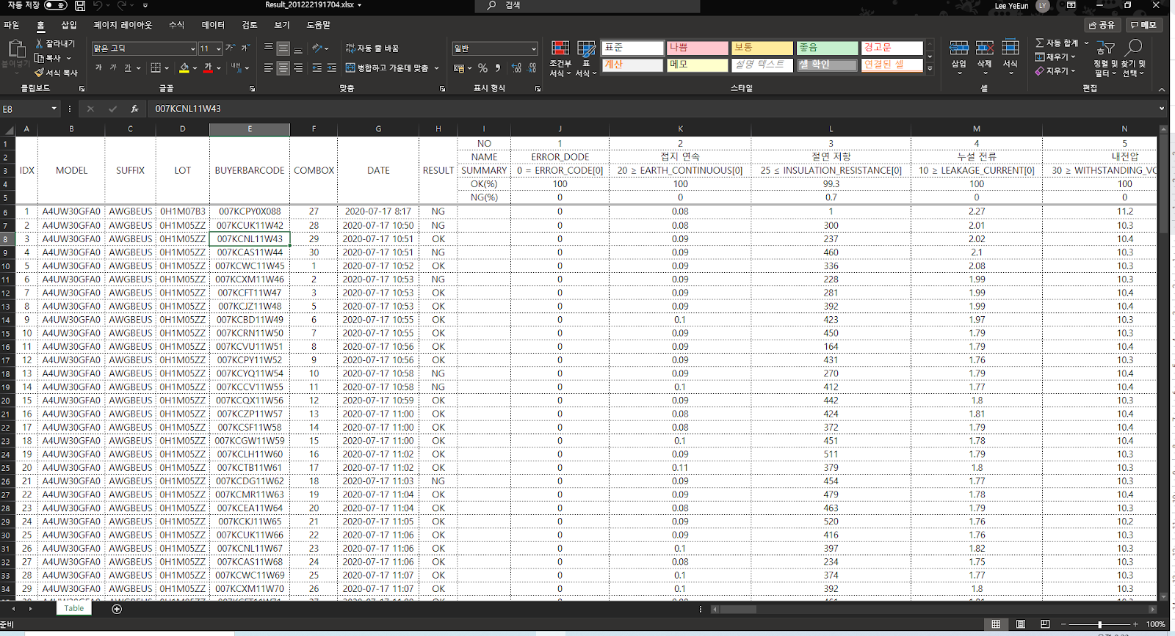 |  |  |  |  |  |  | 1. 공정리포팅 화면 2. 공정의 결과를 EXCEL로 EXPORT한다.

UI 선택

문서 출력

조회테이블 |  | 현재 무관
갱신테이블 |  | 현재 무관

입출력 레이아웃 (상세) |  |  |  |  |  | APPLICATION 설계
시스템 |  |  |  |  |  | SUB시스템 | 기준정보
프로그램ID |  | 프로그램명 |  |  |  | 작성자 |  |  | 작성일
처리요약
▣ 조회 |  |  | ▣ 등록 |  | ▣ 수정 |  |  | ▣ 삭제

